미니게임1 UI
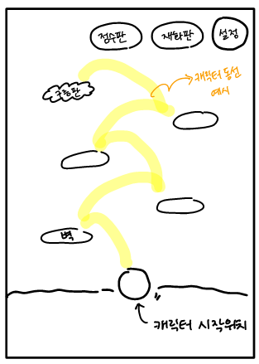
필요에셋: 캐릭터, 180도 거꾸로 떨어지는 캐릭터, 보호막 씌워진 캐릭터, 뒷배경, 벽, 작은 벽, 구름벽, 스프링, 보호막, 코인, 점수판, 재화판, 새(장애물),설정버튼

